KAPAK
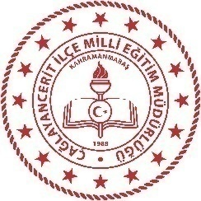 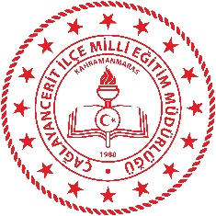 T.C. EKİNÖZÜ KAYMAKAMLIĞI İlçe Milli Eğitim Müdürlüğü HİZMET STANDARTLARI
Sıra | Hizmet Standardı Olan Birimler | Sayı
1 | Hayat Boyu Öğrenme Şube Müdürlüğü | 1
2 | İnsan Kaynakları Yönetimi Şube Müdürlüğü | 4
3 | Özel Öğretim Şube Müdürlüğü | 3
4 | Ortaöğretim Şube Müdürlüğü | 1
5 | Strateji Geliştirme Hizmetleri Şube Müdürlüğü | 1
6 | Temel Eğitim Şube Müdürlüğü | 1
7 | Eğitim Öğretim Şube Müdürlükleri Ortak Hizmet Standartları | 1
 | TOPLAM | 12
®© | Ekinözü Strateji Geliştirme Şube Müdürlüğü - 2019

.
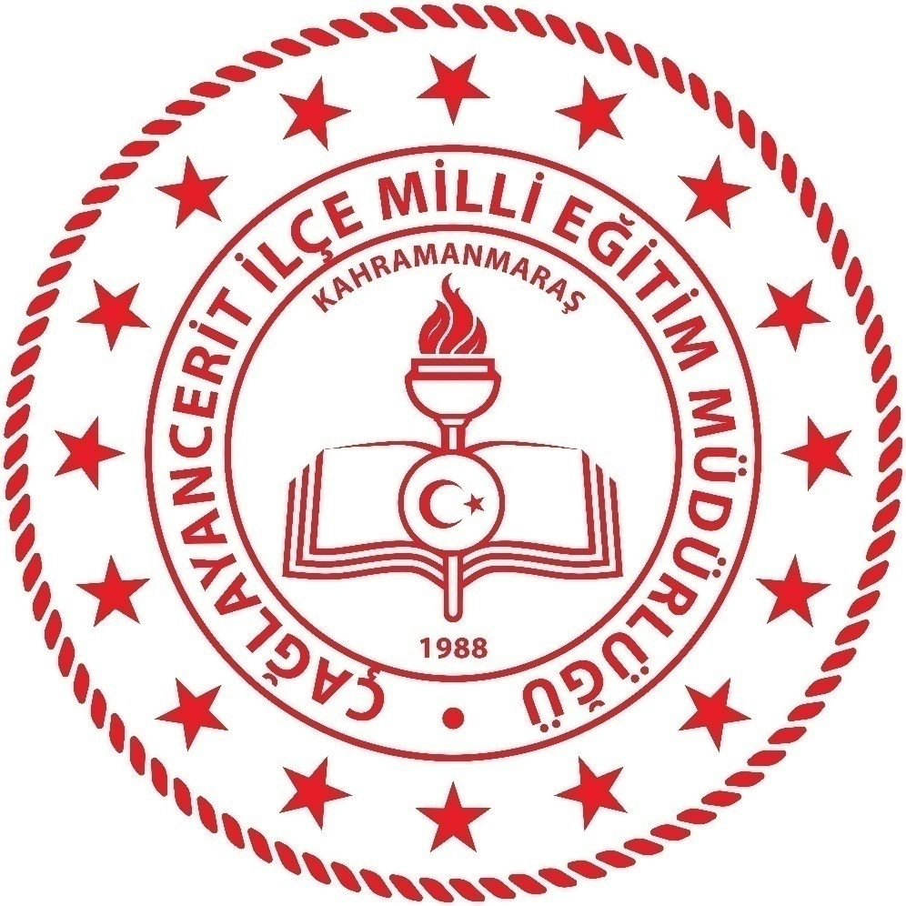

EKİNÖZÜ İLÇE MİLLİ EĞİTİM MÜDÜRLÜĞÜ
STRATEJİ GELİŞTİRME ŞUBE MÜDÜRLÜĞÜ
2019

